Abb. F2-4A
Zurück zum Inhalt
Abb. F2-4A: Studierwahrscheinlichkeit* der Studienberechtigtenjahrgänge 1996 bis 2012 nach höchstem beruflichen Abschluss der Eltern (in %)

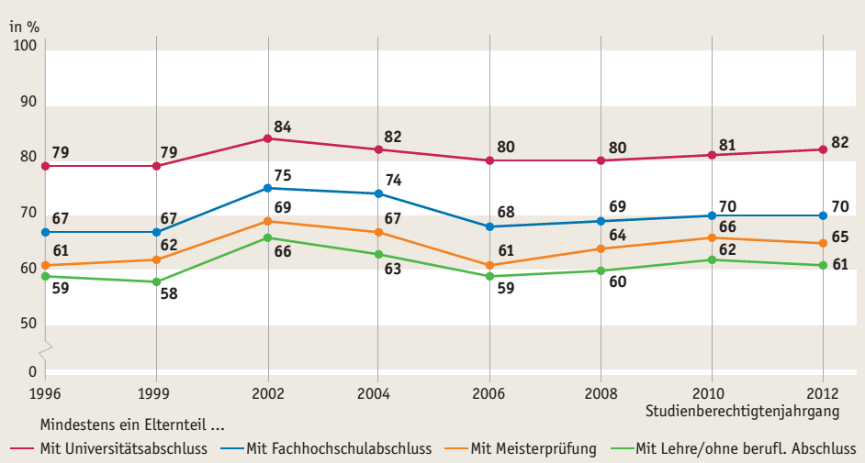

Quelle: DZHW, Studienberechtigtenpanel | (--> Tab. F2-5web)

Abb. F2-5A
Zurück zum Inhalt
Abb. F2-5A: Deutsche Studienanfängerinnen und -anfänger mit abgeschlossener Berufsausbildung vor der Studienaufnahme nach Geschlecht und Art der Hochschulreife, Wintersemester 1985/86 bis 2011/12 (in %)
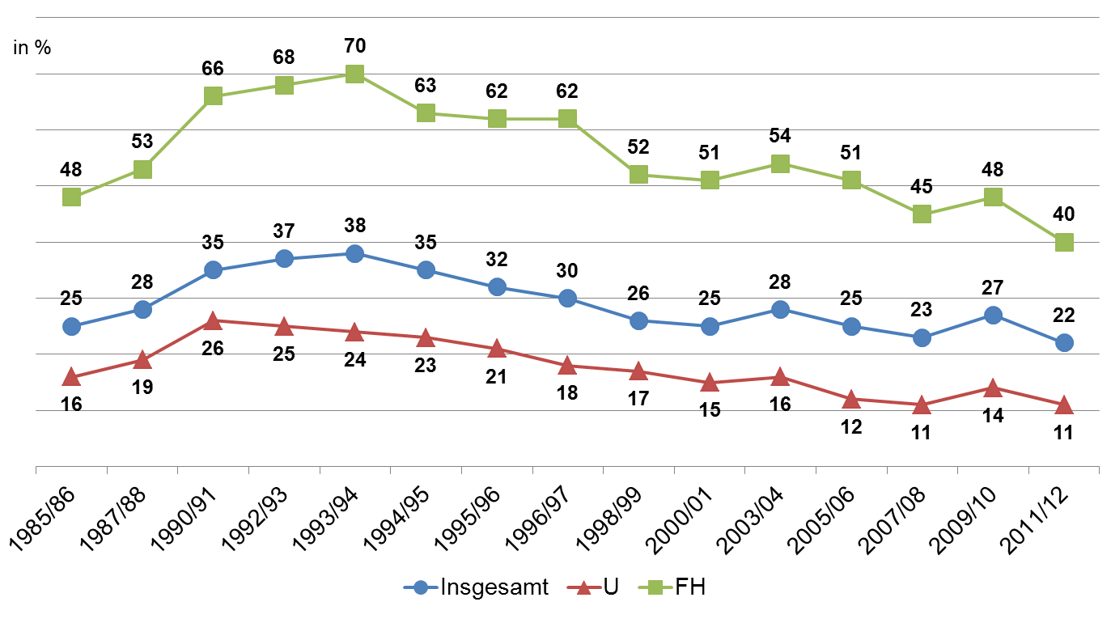

Quelle: DZHW, Studienanfängerbefragung | (--> Tab. F2-18web)

